Sheet
번호 | 제품명 | 가격 | 이미지
1 | APPLE 2024 맥북에어13 M3 8Core 10GPU 블루 | 1,538,990원 | 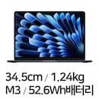
2 | APPLE 2024 맥북에어13 M3 8Core 10GPU 그레이 | 1,828,560원 | 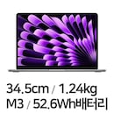
3 | APPLE 2025 맥북프로14 M4 Pro 14core 20GPU 블랙 | 3,482,290원 | 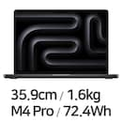
4 | APPLE 2025 맥북프로14 M4 10core 10GPU 블랙 | 2,390,000원 | 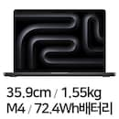
5 | APPLE 2024 맥북에어13 M3 8Core 10GPU 실버 | 1,583,100원 | 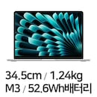
6 | APPLE 2025 맥북프로16 M4 Pro 14core 20GPU 실버 | 3,471,910원 | 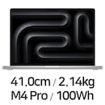
7 | APPLE 2025 맥북프로16 M4 Pro 14core 20GPU 블랙 | 3,579,290원 | 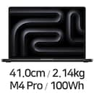
8 | APPLE 2025 맥북프로14 M4 Pro 12core 16GPU 블랙 | 2,848,890원
9 | APPLE 2024 맥북에어15 M3 8Core 10GPU 블루 | 1,873,500원 | 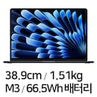
10 | APPLE 2025 맥북프로14 M4 Pro 12core 16GPU 실버 | 2,900,290원 | 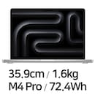
11 | APPLE 2025 맥북프로14 M4 10core 10GPU 실버 | 2,390,000원 | 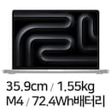
12 | APPLE 2024 맥북에어15 M3 8Core 10GPU 실버 | 1,768,900원 | 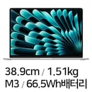
13 | APPLE 2024 맥북프로14 M3 8Core 10GPU 그레이 | 2,062,000원 | 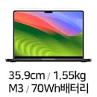
14 | APPLE 2024 맥북에어15 M3 8Core 10GPU 그레이 | 1,590,000원 | 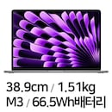
15 | APPLE 2024 맥북에어15 M3 8Core 10GPU 골드 | 1,758,990원 | 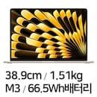
16 | APPLE 2024 맥북에어13 M3 8Core 8GPU 그레이 | 1,447,960원
17 | APPLE 2022 맥북에어13 M2 8Core 10GPU 그레이 | 1,388,580원 | 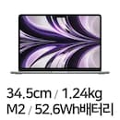
18 | APPLE 2022 맥북에어13 M2 8Core 8GPU 그레이 | 1,199,000원
19 | APPLE 2024 맥북프로16 M3 Pro 12Core 18GPU 블랙 | 3,310,020원 | 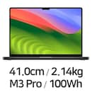
20 | APPLE 2025 맥북프로14 M4 Max 14core 32GPU 블랙 | 4,646,300원 | 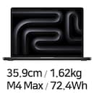
21 | APPLE 2025 맥북프로16 M4 Max 14core 32GPU 실버 | 5,190,000원 | 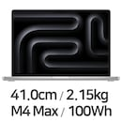
22 | APPLE 2022 맥북에어13 M2 8Core 8GPU 실버 | 1,240,000원 | 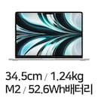
23 | APPLE 2025 맥북프로16 M4 Max 14core 32GPU 블랙 | 5,034,300원 | 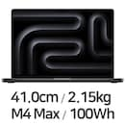
24 | APPLE 2025 맥북프로16 M4 Max 16core 40GPU 블랙 | 5,810,290원
25 | APPLE 2025 맥북프로16 M4 Max 16core 40GPU 실버 | 5,745,790원
26 | APPLE 2025 맥북프로14 M4 Max 14core 32GPU 실버 | 4,646,300원 | 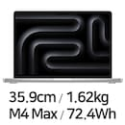
27 | APPLE 2024 맥북프로14 M3 Pro 11Core 14GPU 블랙 | 2,568,590원 | 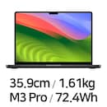
28 | APPLE 2025 맥북프로14 M4 Pro 14core 20GPU 실버 | 3,590,000원
29 | APPLE 2022 맥북에어13 M2 8Core 8GPU 블루 | 1,198,880원 | 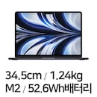
30 | APPLE 2024 맥북프로14 M3 8Core 10GPU 실버 | 2,198,790원 | 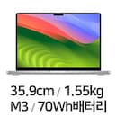
31 | APPLE 2022 맥북에어13 M2 8Core 10GPU 블루 | 1,259,990원 | 
32 | APPLE 2024 맥북에어13 M3 8Core 10GPU 골드 | 1,670,500원 | 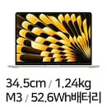
33 | APPLE 2022 맥북에어13 M2 8Core 10GPU 실버 | 1,499,000원 | 
34 | APPLE 2021 맥북프로14 M1 Pro 10Core 16GPU 실버 | 1,928,590원 | 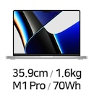
35 | APPLE 2024 맥북에어13 M3 8Core 8GPU 블루 | 1,489,000원
36 | APPLE 2024 맥북프로14 M3 Pro 12Core 18GPU 블랙 | 2,844,000원
37 | APPLE 2021 맥북프로16 M1 Pro 10Core 16GPU 그레이 | 3,299,140원 | 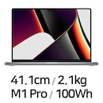
38 | APPLE 2020 맥북에어 M1 8Core 7GPU 실버 | 1,141,000원 | 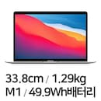
39 | APPLE 2024 맥북에어13 M3 8Core 8GPU 실버 | 1,488,960원
40 | APPLE 2021 맥북프로14 M1 Pro 8Core 14GPU 그레이 | 2,045,000원 | 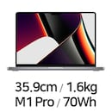
41 | APPLE 2024 맥북프로14 M3 Pro 11Core 14GPU 실버 | 2,834,730원 | 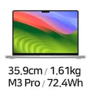
42 | APPLE 2024 맥북에어13 M3 8Core 8GPU 골드 | 1,568,960원 | 
43 | APPLE 2024 맥북프로14 M3 Pro 12Core 18GPU 실버 | 3,260,200원 | 
44 | APPLE 2021 맥북프로16 M1 Max 10Core 32GPU 실버 | 5,155,520원 | 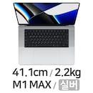
45 | APPLE 2020 맥북에어 M1 8Core 7GPU 그레이 | 1,223,090원 | 
46 | APPLE 2022 맥북에어13 M2 8Core 8GPU 골드 | 1,178,970원 | 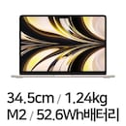
47 | APPLE 2024 맥북프로14 M3 Max 14Core 30GPU 블랙 | 4,220,000원 | 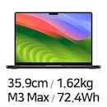
48 | APPLE 2023 맥북에어15 M2 8Core 10GPU 블루 | 1,529,000원 | 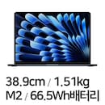
49 | APPLE 2024 맥북프로16 M3 Max 14Core 30GPU 블랙 | 5,189,990원 | 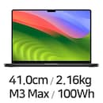
50 | APPLE 2021 맥북프로16 M1 Pro 10Core 16GPU 실버 | 3,293,090원 | 
51 | APPLE 2024 맥북프로14 M3 Max 14Core 30GPU 실버 | 4,460,200원 | 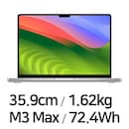
52 | APPLE 2021 맥북프로14 M1 Pro 10Core 16GPU 그레이 | 1,927,950원
53 | APPLE 2022 맥북에어13 M2 8Core 10GPU 골드 | 1,499,000원
54 | APPLE 2022 맥북프로13 M2 8Core 10GPU 실버 | 1,955,520원 | 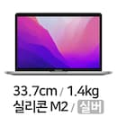
55 | APPLE 2023 맥북에어15 M2 8Core 10GPU 그레이 | 2,078,900원 | 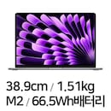
56 | APPLE 2023 맥북에어15 M2 8Core 10GPU 실버 | 1,610,000원 | 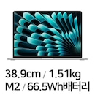
57 | APPLE 2022 맥북프로13 M2 8Core 10GPU 그레이 | 1,931,840원 | 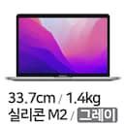
58 | APPLE 2020 맥북에어 M1 8Core 8GPU 그레이 | 1,420,990원 | 
59 | APPLE 2024 맥북프로16 M3 Pro 12Core 18GPU 실버 | 3,786,240원 | 
60 | APPLE 2024 맥북프로16 M3 Max 16Core 40GPU 블랙 | 5,939,990원
61 | APPLE 2023 맥북프로14 M2 Pro 12Core 19GPU 실버 | 3,589,090원 | 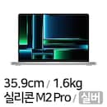
62 | APPLE 2023 맥북프로16 M2 Max 12Core 38GPU 실버 | 5,097,410원 | 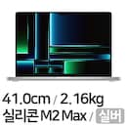
63 | APPLE 2024 맥북프로16 M3 Max 16Core 40GPU 실버 | 5,897,990원 | 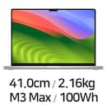
64 | APPLE 2021 맥북프로14 M1 Pro 8Core 14GPU 실버 | 2,544,030원
65 | APPLE 2020 맥북에어 M1 8Core 8GPU 골드 | 1,411,190원 | 
66 | APPLE 2023 맥북에어15 M2 8Core 10GPU 골드 | 1,977,500원 | 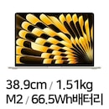
67 | APPLE 2018 맥북프로15 MR962KH/A | 3,045,320원 | 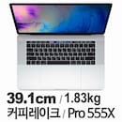
68 | APPLE 2020 맥북에어 M1 8Core 8GPU 실버 | 1,530,000원
69 | APPLE 2024 맥북프로16 M3 Max 14Core 30GPU 실버 | 5,431,000원 | 
70 | APPLE 2018 맥북프로15 MR932KH/A | 3,045,520원 | 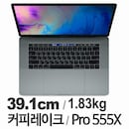
71 | APPLE 2023 맥북프로16 M2 Pro 12Core 19GPU 그레이 | 4,104,230원 | 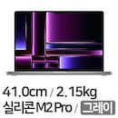
72 | APPLE 2023 맥북프로14 M2 Pro 12Core 19GPU 그레이 | 3,690,520원 | 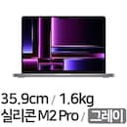
73 | APPLE 2020 맥북프로13 M1 8Core 8GPU 그레이 | 2,335,520원 | 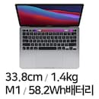
74 | APPLE 2023 맥북프로14 M2 Max 12Core 30GPU 그레이 | 5,345,520원 | 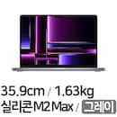
75 | APPLE 2018 맥북프로15 MR942KH/A | 3,255,520원 | 
76 | APPLE 2021 맥북프로16 M1 Max 10Core 32GPU 그레이 | 4,987,410원 | 
77 | APPLE 2020 맥북프로13 MWP82KH/A | 2,056,000원 | 
78 | APPLE 2019 맥북프로16 MVVL2KH/A | 3,545,520원 | 
79 | APPLE 2024 맥북에어13 M3 8Core 8GPU 해외구매 | 1,649,900원 | 
80 | APPLE 2023 맥북프로16 M2 Pro 12Core 19GPU 실버 | 4,247,400원 | 
81 | APPLE 2020 맥북에어 M1 8Core 7GPU 골드 | 1,229,350원
82 | APPLE 2019 맥북프로13 MV992KH/A | 2,255,520원 | 
83 | APPLE 2023 맥북프로16 M2 Max 12Core 38GPU 그레이 | 5,198,630원 | 
84 | APPLE 2023 맥북프로14 M2 Pro 10Core 16GPU 실버 | 3,373,820원
85 | APPLE 2023 맥북프로14 M2 Pro 10Core 16GPU 그레이 | 3,518,630원
86 | APPLE 2018 맥북프로15 MR972KH/A | 3,135,520원 | 
87 | APPLE 2023 맥북프로14 M2 Max 12Core 30GPU 실버 | 5,345,520원 | 
88 | APPLE 2019 맥북프로15 MV942KH/A | 4,645,520원 | 
89 | APPLE 2017 맥북프로13 MPXW2KH/A | 1,500,000원 | 
90 | APPLE 2018 맥북프로13 MR9Q2KH/A | 2,155,520원 | 
91 | APPLE 2017 맥북프로13 MPXT2KH/A | 1,749,990원 | 
92 | APPLE 2019 맥북프로16 MVVJ2KH/A | 3,475,530원 | 
93 | APPLE 2018 맥북프로15 MR952KH/A | 4,145,520원
94 | APPLE 2019 맥북프로13 MUHR2KH/A | 2,135,520원 | 
95 | APPLE 2019 맥북프로13 MV962KH/A | 2,255,520원 | 
96 | APPLE 2017 맥북프로13 MPXU2KH/A | 1,749,990원 | 
97 | APPLE 2017 맥북프로13 MPXR2KH/A | 1,909,990원
98 | APPLE 2017 맥북프로15 MPTU2KH/A | 2,660,000원 | 
99 | APPLE 2017 맥북프로15 MPTT2KH/A | 3,119,990원 | 
100 | APPLE 2017 맥북프로15 MPTV2KH/A | 3,119,990원 | 
101 | APPLE 2016 맥북프로13 MLL42KH/A | 1,799,990원 | 
102 | APPLE 맥북에어 MC965KH/A (중고) | 899,000원 | 
103 | APPLE 2020 맥북프로13 M1 8Core 8GPU 실버 | 1,825,520원 | 
104 | APPLE 2019 맥북프로16 MVVK2KH/A | 3,180,000원 | 
105 | APPLE 2019 맥북프로16 MVVM2KH/A | 3,749,990원 | 
106 | APPLE 2019 맥북에어 MVFH2KH/A | 1,470,000원 | 
107 | APPLE 2019 맥북프로13 MV9A2KH/A | 2,455,520원 | 
108 | APPLE 2019 맥북프로13 MV972KH/A | 2,455,520원
109 | APPLE 2019 맥북프로15 MV922KH/A | 3,165,520원 | 
110 | APPLE 2019 맥북프로15 MV902KH/A | 3,165,520원 | 
111 | APPLE 2020 맥북프로13 MWP72KH/A | 2,035,520원
112 | APPLE 2020 맥북프로13 MWP42KH/A | 2,665,520원 | 
113 | APPLE 2018 맥북프로15 MUQH2KH/A | 4,545,520원 | 
114 | APPLE 2019 맥북프로15 MV912KH/A | 3,415,520원 | 
115 | APPLE 2015 맥북프로15 MJLQ2KH/A | 3,190,000원 | 
116 | APPLE 2020 맥북에어 MWTL2KH/A | 1,540,000원 | 
117 | APPLE 2020 맥북에어 MVH42KH/A | 1,830,000원 | 
118 | APPLE 2020 맥북에어 MVH52KH/A | 1,830,000원 | 
119 | APPLE 2020 맥북에어 MVH22KH/A | 1,830,000원 | 
120 | APPLE 2020 맥북에어 MWTK2KH/A | 1,540,000원 | 
121 | APPLE 2020 맥북에어 MWTJ2KH/A | 1,540,000원 | 
122 | APPLE 2019 맥북에어 MVFJ2KH/A | 1,860,000원
123 | APPLE 2015 맥북에어13 MMGF2KH/A | 1,530,000원 | 
124 | APPLE 2018 맥북에어 MREF2KH/A | 1,870,000원 | 
125 | APPLE 2017 맥북프로15 MPTR2KH/A | 2,921,000원 | 
126 | APPLE 2016 맥북프로13 MLH12KH/A | 2,106,000원 | 
127 | APPLE 2020 맥북프로13 MWP52KH/A | 2,056,000원 | 
128 | APPLE 2019 맥북프로13 MUHP2KH/A | 2,165,520원
129 | APPLE 2019 맥북프로13 MUHQ2KH/A | 1,855,520원
130 | APPLE 2019 맥북프로13 MUHN2KH/A | 1,855,520원
131 | APPLE 2019 맥북에어 MVFN2KH/A | 1,470,000원
132 | APPLE 2019 맥북에어 MVFL2KH/A | 1,470,000원 | 
133 | APPLE 2019 맥북에어 MVFK2KH/A | 1,370,000원
134 | APPLE 2019 맥북에어 MVFM2KH/A | 1,340,000원
135 | APPLE 2019 맥북프로15 MV932KH/A | 3,415,520원 | 
136 | APPLE 2018 맥북에어 MREC2KH/A | 1,870,000원
137 | APPLE 2018 맥북에어 MRE92KH/A | 1,870,000원
138 | APPLE 2018 맥북에어 MREA2KH/A | 1,770,000원
139 | APPLE 2018 맥북에어 MREE2KH/A | 1,670,000원
140 | APPLE 2018 맥북에어 MRE82KH/A | 1,670,000원
141 | APPLE 2018 맥북프로13 MR9V2KH/A | 2,255,520원 | 
142 | APPLE 2018 맥북프로13 MR9R2KH/A | 2,319,990원
143 | APPLE 2018 맥북프로13 MR9U2KH/A | 1,735,000원
144 | APPLE 2017 맥북프로13 MPXV2KH/A | 2,164,750원 | 
145 | APPLE 2017 맥북프로13 MPXX2KH/A | 2,164,750원 | 
146 | APPLE 2016 맥북프로15 MLW82KH/A | 3,349,990원 | 

